Tabelle1
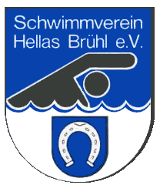
 |  |  | Schwimmverein Hellas Brühl e.V.
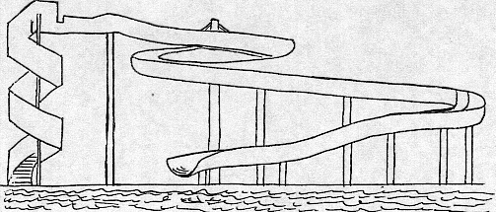

 |  |  |  |  |  |  |  | e-Mail: vereinsmode@sv-hellas-bruehl.de
 |  |  |  |  |  |  |  | Homepage: www.sv-hellas-bruehl.de

Bestellung Vereins-Kleidung

Name:

E-Mail:

Telefon: |  |  |  |  |  | Trainer:

Bitte in den Kästchen rechts neben der Grösse die Anzahl eintragen
Alle Artikel außer Badekappen können auch mit Namensaufdruck mit einem Aufpreis von 5 € pro Artikel bestellt werden. Namen ggf. bitte unter dem bestellten Artikel eintragen!

T-Shirt Base JAKO Erwachsene (100% Baumwolle) blau |  |  |  |  |  |  |  |  |  | 25.00 €

Herren | S | M |  | L | XL |  | XXL | 3XL | 4XL
Name
Damen | 34 | 36 |  | 38 | 40 |  | 42 | 44
Name

T-Shirt Base JAKO Kinder (100% Baumwolle) blau |  |  |  |  |  |  |  |  |  | 23.00 €

Kinder | 116 | 128 |  | 140 | 152 |  | 164
Name

Funktionsshirt JAKO Erwachsene (100% Polyester) blau |  |  |  |  |  |  |  |  |  | 26.00 €

Herren | S | M |  | L | XL |  | XXL | 3XL
Name
Damen | 34 | 36 |  | 38 | 40 |  | 42 | 44 | 46 |  | 48
Name

Funktionsshirt JAKO Kinder (100% Polyester) blau |  |  |  |  |  |  |  |  |  | 24.00 €

Kinder | 128 | 140 |  | 152 | 164
Name

Kapuzenjacke JAKO Erwachsene (100% Baumwolle) blau |  |  |  |  |  |  |  |  |  | 65.00 €

Herren | S | M |  | L | XL |  | XXL | 3XL | 4XL
Name
Damen | 34 | 36 |  | 38 | 40 |  | 42 | 44
Name

Kapuzenjacke JAKO Kinder (100% Baumwolle) blau |  |  |  |  |  |  |  |  |  | 60.00 €

Kinder | 128 | 140 |  | 152 | 164
Name

Hoodie JAKO Erwachsene (100% Baumwolle) blau |  |  |  |  |  |  |  |  |  | 60.00 €

unisex | S | M |  | L | XL |  | XXL | 3XL | 4XL
Name

Hoodie JAKO Kinder (100% Baumwolle) blau |  |  |  |  |  |  |  |  |  | 55.00 €

Kinder | 128 | 140 |  | 152 | 164
Name

Funktionstop JAKO ohne Ärmel ( 100% Polyester) blau |  |  |  |  |  |  |  |  |  | 25.00 €

Damen | 34 | 36 |  | 38 | 40 |  | 42 | 44 | 46 |  | 48
Name

Badekappe Youniq, Silikonkappe mit verstärktem Rand und innen angerauht (Bild siehe Anlage)

Einheitsgrösse |  |  |  |  |  |  |  |  |  | 10.00 €

Gesamtsumme: |  | 0.00 €

Bitte die Gesamtsumme von |  |  |  | 0.00 € | auf unser Vereinskonto (siehe unten) überweisen.

Schwimmverein Hellas Brühl e.V.
Sparkasse Heidelberg
IBAN DE85 6725 0020 0021 0012 10
Verwendungszweck: Vereinskleidung/<Mitgliedsname>

Nur bezahlte Ware wird ausgehändigt!

Ansprechpartner: Hr. Yunong Zhang
E-Mail: vereinsmode@sv-hellas-bruehl.de

